상품제안서
아이패드 마스크 | 상품코드: F24100

 |  |  |  |  |  |  | 02-412-0044 | www.easy1.co.kr
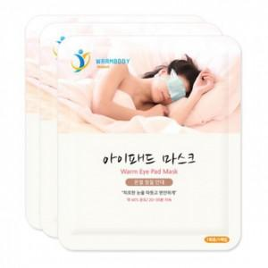

【상세/제작정보】 | 눈가를 따뜻하고 편안하게 해주는 눈 전용핫팩

【인쇄/포장옵션】 | 스티커 / 포장불가능

【공급단가】 | 수량 | 1,000~ | 2,000~ | 3,000~ | 5,000~ | 10,000~
*VAT별도 | 단가 | 430원 | 430원 | 420원 | 400원 | 400원

【상품 URL】 | http://www.easy1.co.kr/src/goods_detail.php?gdno=24100

